Informações Gerais
Limpar
INNOFILL PET DMG Desenvolvimento de Manuais de Instruções (BA) |  |  | Algumas planilhas apresentam arquivos linkados, os mesmos são exclusivamente para conferência de conteúdo.
Projeto: | 894xxxxx-xxxxxx
Tipo:
Reiniciar processo
Modelo: | PET DMG
SAP Nr.: |  | *ABAS - LEGENDA
Revisão: |  |  | Geral
Número da máquina: |  |  | Mecânica
Ano de Fabricação: |  |  | Elétrica
Máquina: |  |  | Automação / Software
Cliente: |  |  | Exceções/Gerador

Componentes integrados
 |  |  | **EXEMPLO DE PREENCHIMENTO**
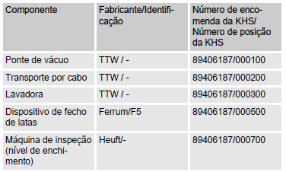

Limpar
Componentes integrados
Componente | Fabricante / Identificação | Número de encomenda da KHS / Número de posição da KHS

Dispositivos de Mecânicos
Limpar

Dispositivos | Descrição |  | Aplicável (X)

Enclausuramento de proteção | Painéis de revestimento fixados nas partes externas da armação da máquina. | 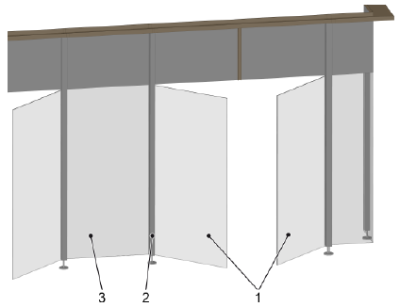
Interruptor de porta com bloqueio | As portas estão associadas a áreas de comutação. Durante a produção e a limpeza, as portas são bloqueadas por travas magnéticas. | 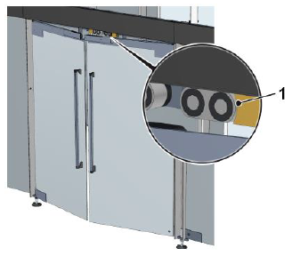
Válvula de segurança | A válvula de segurança protege o sistema pressurizado e os módulos precedentes contra sobrepressão não permitida. | 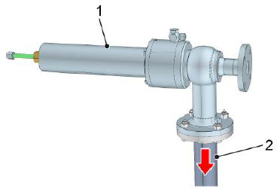
Sensor de pressão | O sensor de pressão registra a pressão dos fluidos na tubulação. Com base na pressão, o controle identifica e monitora os estados de operação e os processos. | 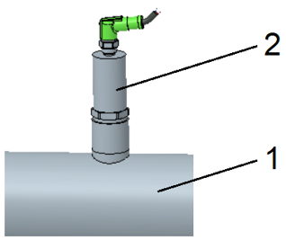
Manômetro | O manômetro registra a pressão dos fluidos na tubulação. A pressão serve para reconhecer e monitorar as condições e procedimentos operacionais.
Sensor de temperatura | Com base na medição da temperatura, o sistema de controle detecta e monitora as temperaturas especificadas pelo processo. | 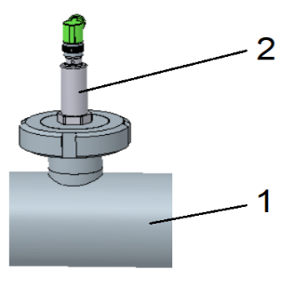
Sonda de nível de enchimento | O sensor do nível de enchimento mede o nível de enchimento no recipiente. Dependendo do tamanho do recipiente, são instaladas duas ou mais sondas de nível de enchimento. | 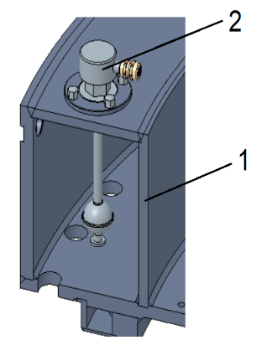

Estrutura
Limpar

Dispositivos | Descrição | Aplicável (X)

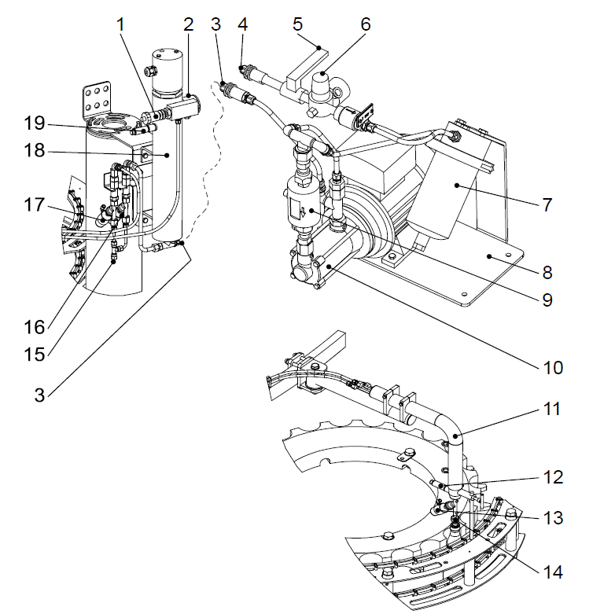
Sala higiênica | Para boas condições de envase de produtos, a envasadora encontra-se numa sala higiênica com teto de filtragem de ar. |  |  | Módulo | Descrição (Selecione opção válida)
 |  |  |  | Comando de válvulas
Filtro de água | A água de enxague do rinser é filtrada no nó de válvulas através do filtro montado na tubulação de alimentação.
Bomba de vácuo | 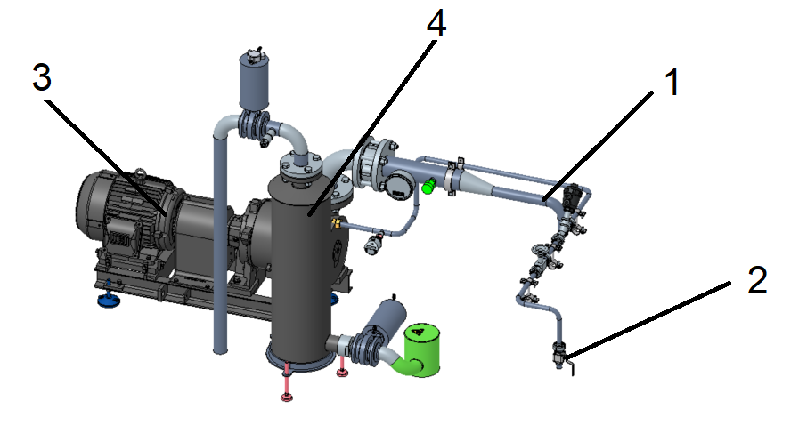
Sistema HDE | A caldeira está fixa num braço no anel de comandos entre a enchedora e o lacrador. A bomba de abastecimento de água está integrada no manifold das válvulas. |  | è

Dados do sistema
Limpar

Dados da enchedora |  |  | Dados do lacrador |  |  | Especificação | Valor
Especificação | Valor | Unidade | Especificação | Valor | Unidade | Tipo | PET DMG
Diâmetro primitivo |  | mm | Diâmetro primitivo |  | mm | Projeto | 894xxxxx-xxxxxx
Passo |  | p | Passo |  | p | Lista de peças
Quantidade de válvulas de enchimento |  | - | Quantidade de cabeças lacradora |  | - | Número da máquina
 |  |  | Tipo de tampa |  | - | Ano de fabricação
Dados do Rinser |  |  |  |  |  | Identificação
Especificação | Valor | Unidade
Diâmetro primitivo |  | mm
Passo |  | p
Quantidade de garras |  | -

Componentes elétricos
Limpar

Dispositivos | Preview | Aplicável (X)

Interruptor principal | 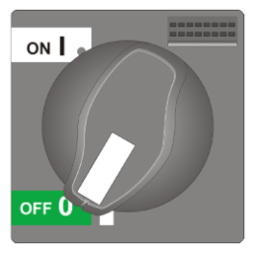
Interruptor UPS
Chave no transportador | 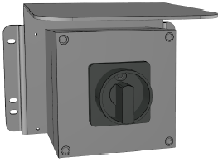
Luzes indicadoras de estado | 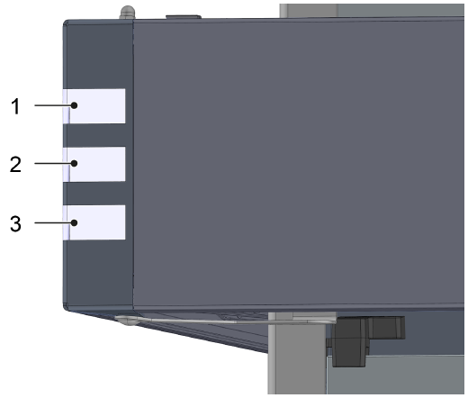
Mensagem de falha do sistema automático / Sirene de falha montada do armário do nó de válvulas | 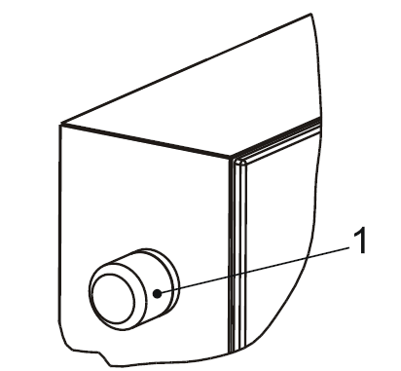
Controle portátil
Controle portátil bimanual | 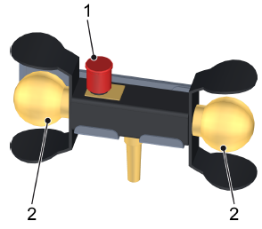
Botoeira traseira
Botoeira intermediária
Botoeira do nó de válvulas
Botão luminoso de falha | 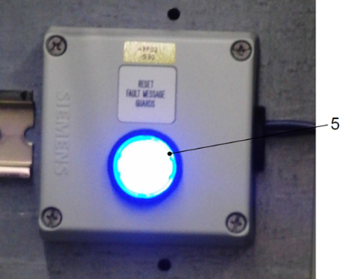
Ar condicionado no armário de distribuição | 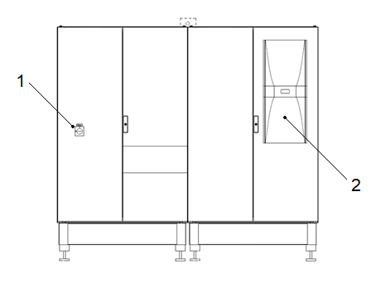

Tipo de IHM
Limpar

IHM UTILIZADA |  | Não escolhido

Aplicável ? (Selecione uma opção valida) | Modelo de IHM - Preview | Divisões de Descritivo
 | 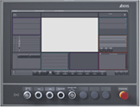 KHS CLEARLINE HMI 3.0 - 21,5 inch full hd panel | 1. Interface IHM
 |  | 2. Estados de operação e modos do operação
 |  | 3. Descritivo de operação (Produção e setup)
 |  | 4. Falhas

Aplicável ? (Selecione uma opção valida) | Modelo de IHM - Preview | Divisões de Descritivo
 |  KHS CLEARLINE HMI 1.0 - 15 inch | 1. Interface IHM
 |  | 2. Estados de operação e modos do operação
 |  | 3. Descritivo de operação (Produção e setup)
 |  | 4. Falhas

Aplicável ? (Selecione uma opção valida) | Modelo de IHM - Preview | Divisões de Descritivo
 | 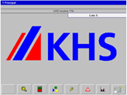 KHS PV1500 plus Allen-Bradley | 1. Interface IHM
 |  | 2. Estados de operação e modos do operação
 |  | 3. Descritivo de operação (Produção e setup)
 |  | 4. Falhas

Aplicável ? (Selecione uma opção valida) | Modelo de IHM - Preview | Divisões de Descritivo
 | 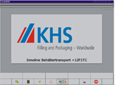 | 1. Interface IHM
 |  | 2. Estados de operação e modos do operação
 |  | 3. Descritivo de operação (Produção e setup)
 |  | 4. Falhas

Aplicável ? (Selecione uma opção valida) | Modelo de IHM - Preview | Divisões de Descritivo
 | 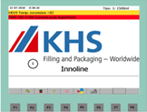 KHS Rockwell | 1. Interface IHM
 |  | 2. Estados de operação e modos do operação
 |  | 3. Descritivo de operação (Produção e setup)
 |  | 4. Falhas

Aplicável ? (Selecione uma opção valida) | Modelo de IHM - Preview | Divisões de Descritivo
 | 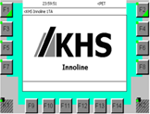 KHS Siemens | 1. Interface IHM
 |  | 2. Estados de operação e modos do operação
 |  | 3. Descritivo de operação (Produção e setup)
 |  | 4. Falhas

Exceções
Limpar

Exceção | Exceção | Aplicável | Está planilha relaciona as exceções técnicas do manual de instruções, não é necessário o preenchimento
Cognitas | Descritivo de segurança usado pela alemanha em manuais traduzidos para português.
Layout dos dispositivos de proteção | Layout dos dispositivos de proteção presentes na máquina/sistema.
Layout dos dispositivos de comando | Layout dos postos de trabalho e dispositivos de comando interligados à máquina/sistema.
Layout dos isolamentos de energia | Layout do posicionamento dos bloqueios manuais para energias ou fluidos.
Direcionar para normas KHS | Direciona para normas padrões KHS em relação à fluidos, lubrificação e limpeza.
Sem lista de falhas | Quando a lista de falhas não pode ser definida

Gerador
Substituir tabelas


Gerar manual

Substituir imagens

